QueryOutOrderCodeForDlrIN
 |  |  |  |  | 返回方法清单
编号 | M15 | 方法签名 | BInStoreOrder.QueryOutOrderCodeForDlrIN
输入参数 | 序号 | 参数名称 | 参数类型 | 是否必填 | 参数说明
 | M1 | #DLR_ID# | string | 是 | 网点ID,必传
 | M2 | #BILL_TYPE# | string | 是 | 主机厂采购出库为1，允许外购订单采购入库为2, 网点调拨为3，物流商流为5，网点内部调拨为7，必传
 | M3 | #SUPPLIER_ID# | string | 否 | 供应商ID,当入库类型为2、3、7时有效
返回值 | 序号 | 返回值名称 | 返回值类型 | 返回值说明
 | M1 | #FLAG# | string | 执行标志0代表失败，1代表成功
 | M2 | #USER_MSG# | string | 返回消息内容
 | M3 | #RELATE_ORDER# | DataTable | 关联单据信息 <column name="RELATE_ORDER_ID">关联单据ID</column> <column name="RELATE_ORDER_CODE">关联单号</column>
方法描述 | 查询未入库、未完全入库的关联单据 作者:袁伟 1、根据传入条件查询关联单据单号并返回

逻辑描述 | 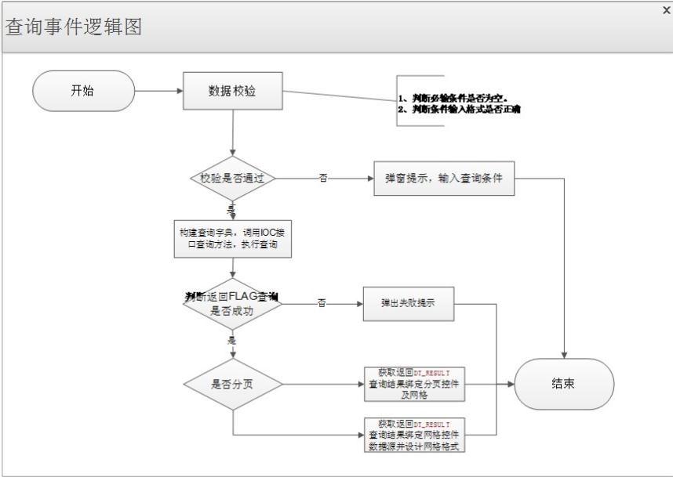

SQL使用说明-01 | <查询主机厂未入库出库单号> <![CDATA[ SELECT A.OUT_STORE_CODE AS RELATE_ORDER_CODE /*出库单号*/, A.OUT_STORE_ID AS RELATE_ORDER_ID /*出库单ID*/ FROM T_PA_BU_OEM_OUT_STORE A INNER JOIN T_PA_BU_OEM_OUT_STORE_D B ON A.OUT_STORE_ID = B.OUT_STORE_ID LEFT JOIN (SELECT NVL(SUM(J.IN_STORE_QTY), 0) AS IN_STORE_QTY, J.RELATE_ORDER_D_ID FROM T_PA_BU_DLR_IN_STORE I INNER JOIN T_PA_BU_DLR_IN_STORE_D J ON I.IN_STORE_ID = J.IN_STORE_ID WHERE 1 = 1 <if> AND I.DLR_ID = '#DLR_ID#' <endif> <if> AND I.BILL_TYPE = '#BILL_TYPE#' <endif> GROUP BY J.RELATE_ORDER_D_ID) K ON B.OUT_STORE_D_ID = K.RELATE_ORDER_D_ID WHERE 1 = 1 AND A.OUT_STORE_STATUS IN ('0', '1') AND A.OUT_STORE_TYPE IN ('P01', 'PU1') /*正常出库，紧急出库*/ <if> AND A.DLR_ID = '#DLR_ID#' <endif> <if> AND (('#BILL_TYPE#'= '1' AND A.LOGISTICS_FLAG IS NULL ) OR ('#BILL_TYPE#'= '5' AND A.LOGISTICS_FLAG IS NOT NULL )) <endif> AND B.OUT_STORE_QTY > NVL(K.IN_STORE_QTY,0) GROUP BY A.OUT_STORE_ID, A.OUT_STORE_CODE ]]> </查询主机厂未入库出库单号><查询未入库允许外购订单号> <![CDATA[ SELECT A.PUR_ORDER_CODE AS RELATE_ORDER_CODE /*订单号*/, A.PURCHASE_ORDER_ID AS RELATE_ORDER_ID /*订单ID*/ FROM T_PA_BU_PUR_ORDER A /*订单表*/ WHERE A.ORDER_

SaveDlrInStore
 |  |  |  |  | 返回方法清单
编号 | M19 | 方法签名 | BInStoreOrder.SaveDlrInStore
输入参数 | 序号 | 参数名称 | 参数类型 | 是否必填 | 参数说明
 | M1 | #SUPPLIER_ID# | string |  | 供应商ID
 | M2 | #BILL_BIG_TYPE# | string |  | 单据大类 1入库，0入库退货
 | M3 | #BILL_TYPE# | string |  | 单据类型 入库类型：1 主机厂采购入库、2 允许外购主机厂备件采购入库、3 专营店调拨入库、4 自定义备件采购入库、5 物流商流采购入库、7 专营店内部调拨入库、8 盘盈入库；入库退货类型：101主机厂采购入库退货、102允许外购入库退货、103专营店调拨入库退货、104自定义备件入库退货、105物流商流采购入库退货、107专营店内部调拨入库退货
 | M4 | #WAREHOUSE_EMP_NAME# | string |  | 仓库人员名称
 | M5 | #TAX_RATE# | string |  | 税率
 | M6 | #DLR_ID# | string |  | 专营店ID
 | M7 | #USER_ID# | string |  | 当前登录用户ID
 | M8 | #UPDATE_CONTROL_ID# | string |  | 原始入库单防并发ID，入库退货时传入
 | M9 | #DLR_IN_STORE_D# | DataTable |  | 入库明细 <column name="RELATE_ORDER_D_ID">关联单据明细ID</column> <column name="RELATE_ORDER_ID">关联单据ID,主机厂出库单、外购订单、调拨出库单、DLR入库单</column> <column name="RELATE_ORDER_CODE">关联单据编号</column> <column name="SOURCE_ORDER_CODE">原始单据编码 订单编号、调拨单号、DLR入库单</column> <column name="PART_ID">备件ID</column> <column name="PART_NO">备件编码</column> <column name="UNIT">单位</column> <column name="WAREHOUSE_ID">仓库ID</column> <column name="PLACE_ID">仓位ID</column> <column name="IN_STORE_PRICE">入库单价</column> <column name="IN_STORE_QTY">入库数量</column> <column name="IN_STORE_AMOUNT">入库总金额</column> <column name="STORE_COST">不含税库存成本单价</column> <column name="STORE_COST_AMOUNT">不含税库存成本总价</column> <column name="STORE_PRICE">含税库存成本单价</column> <column name="STORE_PRICE_AMOUNT">含税库存成本总价</column>
返回值 | 序号 | 返回值名称 | 返回值类型 | 返回值说明
 | M1 | #FLAG# | string | 执行标志0代表失败，1代表成功
 | M2 | #USER_MSG# | string | 返回消息内容
方法描述 | 保存入库单（入库、入库退货） 作者:袁伟 1、获取入库单主表ID、入库单号 2、保存入库单主表 3、保存入库单明细表 4、更新库存P_PA_UPDATE_PART_STORAGE 5、更新入库依据单据以及原始单据P_PA_UPDATE_IN_SOURCE 入库类型为：1主机厂采购入库\5物流商流采购入库\2允许外购件采购入库并且存在订单\3专营店调拨入库\7专营店内部调拨入库 6、更新在途数P_PA_WAY_QTY 入库类型为：1主机厂采购入库\5物流商流采购入库 7、上传DFS

逻辑描述 | 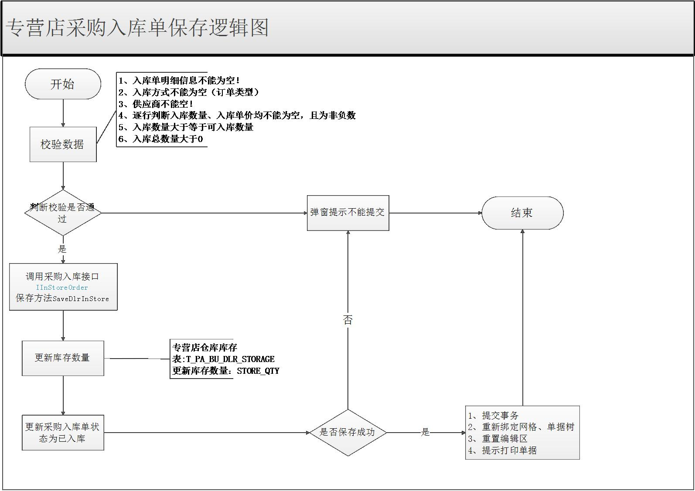

SQL使用说明-01 | 序号 | SQL配置编号 | SQL配置路径 | SQL内容
 | 1 | 无 |  | <更新备件库存存储过程> <![CDATA[ P_PA_DLR_UPDATE_PART_STORAGE-V_ORDER_CODE:VARCHAR2:INPUT:50,V_ORDER_TYPE:VARCHAR2:INPUT:10,V_RET:NUMBER:OUTPUT:10-ExecuteNonQuery ]]> </更新备件库存存储过程><更新关联单据状态> <![CDATA[ P_PA_UPDATE_IN_SOURCE-V_BILL_TYPE:VARCHAR2:INPUT:10,V_RELATE_ORDER_CODE:VARCHAR2:INPUT:50,V_DLR_ID:VARCHAR2:INPUT:36-ExecuteNonQuery ]]> </更新关联单据状态><更新备件在途数> <![CDATA[ P_PA_UPDATE_PART_WAY_QTY-V_OPERATE_TYPE:VARCHAR2:INPUT:10,V_BILL_CODE:VARCHAR2:INPUT:50,V_DLR_ID:VARCHAR2:INPUT:36-ExecuteNonQuery ]]> </更新备件在途数> <更新入库主表防并发ID> <![CDATA[ UPDATE T_PA_BU_DLR_IN_STORE T SET T.MODIFIER = '#USER_ID#', T.LAST_UPDATED_DATE = SYSDATE, T.UPDATE_CONTROL_ID = SYS_GUID() WHERE T.DLR_ID = '#DLR_ID#' AND T.IN_STORE_ID = '#RELATE_ORDER_ID#' AND T.UPDATE_CONTROL_ID = '#UPDATE_CONTROL_ID#' ]]> </更新入库主表防并发ID><更新入库明细表退货数> <![CDATA[ MERGE INTO T_PA_BU_DLR_IN_STORE_D T USING (SELECT A.RELATE_ORDER_ID, B.RELATE_ORDER_D_ID, SUM(B.IN_STORE_QTY) AS RETURN_QTY FROM T_PA_BU_DLR_IN_STORE A, T_PA_BU_DLR_IN_STORE_D B WHERE A.IN_STORE_ID = B.IN_STORE_ID AND A.BILL_BIG_TYPE = '2' <if> AND A.RELATE_ORDER_ID = '#RELATE_ORDER_ID#' <endif> <if> AND A.DLR_ID = '#DLR_ID#' <endif> GROUP BY A.RELATE_ORDER_ID, B.RELATE_ORDER_D_ID) S ON (T.IN_STORE_ID = S.RELATE_ORDER_ID AND T.IN_STORE_D_ID = S.RELATE_ORDER_D_ID) WHEN MATCHED THEN UPDATE SET T.RE

